スポンサー公告
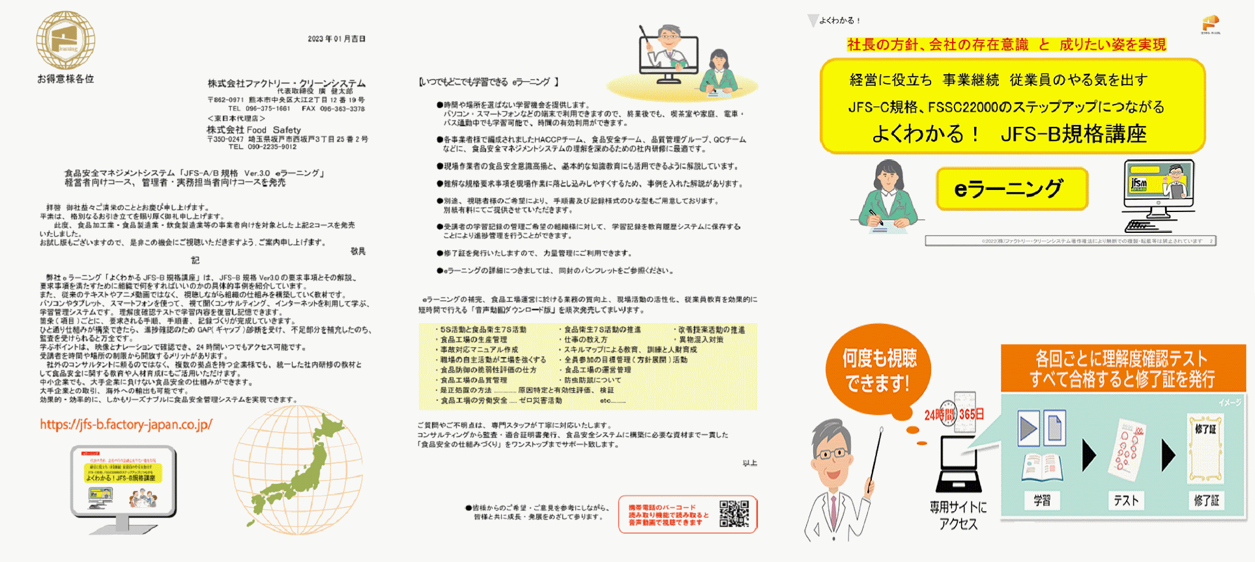

4 ノロウイルス関連情報
ノロウイルス指数平年同等 散発事故発生 |  |  |  |  |  |  |  | 出典:東京都感染症情報センター
 |  |  |  |  |  |  |  | （最近５年間の週値の比較）

東京都は レベル 3 全国平均 (レベル3) 7.39

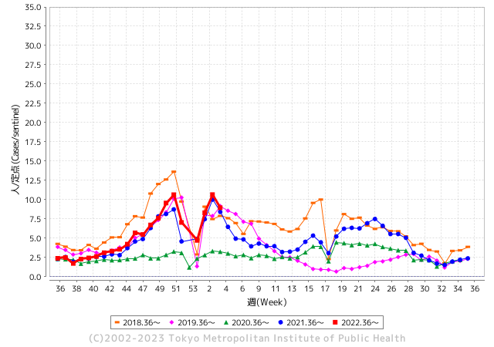
散発事故事例の報告例年より一ヵ月早い

 |  |  |  |  |  |  |  |  |  |  |  | レベル5

 |  |  |  |  |  |  |  |  |  |  |  | レベル4

 |  |  |  |  |  |  |  |  |  |  |  | レベル3

 |  |  |  |  |  |  |  |  |  |  |  | レベル2
GⅡ 3週 0例 |  |  |  |  | GⅡ 4週 0例 |  |  |  |  |  |  | レベル1
地方衛生研究所情報 |  |  | 傾向 |  | 出典：地方衛生研究所ネットワーク
★各地でノロウイルスが流行しています |  |  |  |  |  |  |  | http://idsc.tokyo-eiken.go.jp/diseases/gastro/gastro/
 |  |  |  | 流行警報 | 警戒警報
 | 2023-02-05 |  | 低散発 | 定点観測値 |  | ▲:減少 | 今週のニュース（Noroｖｉｒｕｓ） (1/30-2/5)
都道府県名 | 流行 ☆増加 ★減少☆★1つで約1ポイント |  |  | 2023/3週 | 2023/4週 | 対前週 | 大量発症事故（業種／内容） 今週 , 色抜き(先週) |  |  |  | ニュースソース | 日時
北海道 | ☆ |  |  | 2.59 | 3.09 | 0.50 | 市立函館保健所は２７日、市内の保育所で園児と職員計２８人が嘔吐（おうと）や下痢などの症状を訴え、検便の結果、８人からノロウイルスを検出したと発表した。同保健所によると、１月１５日～２６日にかけて発症。全員が既に回復したか、快方に向かっている。（宮木友美子） |  |  |  | 北海道新聞 | 2023-02-03 | 北海道
青森県 | ☆ |  |  | 5.98 | 7.05 | 1.07 |  |  |  |  |  |  | 青森県
岩手県 | ☆☆ |  |  | 6.55 | 8.15 | 1.60 | 県内の教育保育施設を中心に、感染性胃腸炎の集団発生が相次いでいる。３日は盛岡市と一関市で計４件が明らかになり、２０２２年度は７４件と２１年度同期（３７件）の２倍に達した。 |  |  |  | 岩手日報 | 2023-02-04 | 岩手県
宮城県 | ☆☆ |  |  | 6.28 | 8.16 | 1.88 |  |  |  |  |  |  | 宮城県
秋田県 | ☆☆ |  |  | 2.94 | 4.73 | 1.79 |  |  |  |  |  |  | 秋田県
山形県 | ★★★ |  |  | 10.62 | 8.07 | ▲ 2.55 |  |  |  |  |  |  | 山形県
福島県 | ☆ |  |  | 5.94 | 7.2 | 1.26 | 先月末、福島市の弁当店が販売した弁当を食べた複数の人が、下痢やおう吐などの症状を訴えていることが分かりました。 体調不良を訴えている人はこれまでに７６人に上っていて、福島市は、この店を３日から３日間の営業停止処分にしました。 |  |  |  | NHK | 2023-02-03 | 福島県
茨城県 | ★ |  |  | 5.61 | 5.33 | ▲ 0.28 | 水戸市は1日、市南部の市立小学校2校で感染性胃腸炎の集団感染があったと発表した。同市姫子の梅が丘小と同市見川町の緑岡小で、1月31日までに複数の児童と職員が症状を訴えた。市保健所で検体を調べたところ、いずれもノロウイルスを検出した。症状を訴えたのは梅が丘小で児童50人と職員4人、緑岡小で児童64人と職員3人。両校とも重症者はなく、全員快方に向かっている。 |  |  |  | 茨木新聞 | 2023-02-01 | 茨城県
栃木県 | ☆☆ |  |  | 6.6 | 8.17 | 1.57 | 県内の認定こども園で園児と職員合わせて６１人がおう吐や下痢の症状を訴え、このうち４人からノロウイルスが検出されました。栃木県は感染性胃腸炎の集団発生が確認されたとして、園に対し手洗いや消毒などを徹底するよう指導しました。県によりますと、足利市と佐野市を管轄する「安足健康福祉センター」の管内の認定こども園で今月２０日から３１日にかけて、園児５５人と職員６人の合わせて６１人が相次いでおう吐や下痢などの症状訴える。 |  |  |  | NHK | 2023-01-31 | 栃木県
群馬県 | - |  |  | 8.92 | 8.92 | 0.00 |  |  |  |  |  |  | 群馬県
埼玉県 | ★ |  |  | 10.02 | 9.52 | ▲ 0.50 |  |  |  |  |  |  | 埼玉県
千葉県 | ★ |  |  | 10.17 | 8.94 | ▲ 1.23 |  |  |  |  |  |  | 千葉県
東京都 | ★★ |  |  | 10.65 | 8.95 | ▲ 1.70 |  |  |  |  |  |  | 東京都
神奈川県 | ★ |  |  | 9.39 | 8.57 | ▲ 0.82 |  |  |  |  |  |  | 神奈川県
新潟県 | ★ |  |  | 6.3 | 6.18 | ▲ 0.12 | 営業停止処分を受けたのは、十日町市の菓子店「木村屋」です。「木村屋妻有ショッピングセンター店」で作られた生菓子を食べた複数人から、おう吐や下痢等の症状が出ていると、十日町保健所管内の医療機関から十日町保健所へ連絡がありました。保健所が調査した結果、21日から24日に十日町市内の販売店で購入したシュークリームやロールケーキなどを食べた人で、調査をした90人のうち58人が、22日午後6時頃からおう吐や下痢等の症状が出ていたことが判明。 |  |  |  | BSN新潟放送 | 2023-01-27 | 新潟県
富山県 | ☆☆ |  |  | 9.55 | 10.97 | 1.42 | 高岡市の居酒屋で食事をした11人がノロウィルスによる食中毒になったことがわかり、富山県は、この居酒屋を3日間の営業停止としました。ノロウイルスによる食中毒が発生したのは、高岡市末広町の「居酒屋たかまさ」です。県によりますと、今月19日にこの店で食事をした69人のうち、20代から60代の男性11人が下痢や発熱、嘔吐などの症状を訴え、うち３人は病院で治療を受け、これまでに全員快方に向かっているということです。 |  |  |  | 富山テレビ | 2023-01-27 | 富山県
石川県 | ★ |  |  | 13.07 | 11.97 | ▲ 1.10 |  |  |  |  |  |  | 石川県
福井県 | ★ |  |  | 6.96 | 6.43 | ▲ 0.53 |  |  |  |  |  |  | 福井県
山梨県 | ☆☆☆ |  |  | 7.75 | 10.71 | 2.96 | 甲府市内の認定こども園など2か所で、ノロウイルスの集団感染が発生しました。 甲府市内では今シーズン初めてです。2つの施設では1月に入り、職員と園児合わせて27人が嘔吐や下痢などの症状を訴え、このうち13人からノロウイルスが検出されました。 |  |  |  | テレビ山梨 | 2023-01-31 | 山梨県
長野県 | ☆ |  |  | 9.83 | 10.78 | 0.95 |  |  |  |  |  |  | 長野県
岐阜県 | ☆ |  |  | 3.02 | 4.11 | 1.09 |  |  |  |  |  |  | 岐阜県
静岡県 | ☆ |  |  | 6.42 | 7.36 | 0.94 |  |  |  |  |  |  | 静岡県
愛知県 | ☆ |  |  | 5.69 | 5.79 | 0.10 |  |  |  |  |  |  | 愛知県
三重県 | ★ |  |  | 6.2 | 5.2 | ▲ 1.00 | 三重県伊賀市は1月26日、同市新堂の霊峰中学校（生徒数154人）で嘔吐（おうと）や腹痛などの症状による生徒の集団欠席があり、受診した医療機関で少なくとも10人以上からノロウイルスが検出されたと発表した。 市教育委員会によると、25日に校内で生徒1人が嘔吐した後、同日夜から複数の生徒が腹痛などの症状を訴え、26日は全校生徒のうち39人が欠席した。市内の他の小中学校で同様の症状がみられる児童生徒はいないという。 |  |  |  | 伊賀タウン | 2023-01-26 | 三重県
滋賀県 | ★★ |  |  | 7.36 | 5.56 | ▲ 1.80 |  |  |  |  |  |  | 滋賀県
京都府 | ★ |  |  | 7 | 5.87 | ▲ 1.13 | 1月21日、京都府亀岡市の保育園や幼稚園、通所介護施設などの利用者計142人が発熱や下痢などの症状を訴え、一部の人からノロウイルスが検出されたと発表しました。 弁当製造業者が提供した昼食弁当が原因の食中毒であると断定されています。 |  |  |  | 京都新聞 | 2023-01-25 | 京都府
大阪府 | ☆ |  |  | 6.5 | 6.56 | 0.06 | 堺市は3日、障害者支援施設「陵東館長曽根」（北区長曽根町）で1月29日、集団食中毒が発生したと発表した。ノロウイルスが原因とみられ、入所者16人に下痢や嘔吐（おうと）の症状があった。既に全員回復したという。 市保健所によると、16人のうち4人と施設の調理場で給食を調理した1人の便からノロウイルスを… |  |  |  | 毎日新聞 | 2023-02-04 | 大阪府
兵庫県 | ☆ |  |  | 8.74 | 8.81 | 0.07 |  |  |  |  |  |  | 兵庫県
奈良県 | - |  |  | 4.97 | 4.97 | 0.00 |  |  |  |  |  |  | 奈良県
和歌山県 | ★ |  |  | 4.6 | 4.47 | ▲ 0.13 |  |  |  |  |  |  | 和歌山県
鳥取県 | ☆☆ |  |  | 5.37 | 7.63 | 2.26 |  |  |  |  |  |  | 鳥取県
島根県 | ★ |  |  | 7.87 | 7.61 | ▲ 0.26 |  |  |  |  |  |  | 島根県
岡山県 | ★★ |  |  | 9.8 | 7.65 | ▲ 2.15 |  |  |  |  |  |  | 岡山県
広島県 | ★★ |  |  | 10.39 | 8.99 | ▲ 1.40 |  |  |  |  |  |  | 広島県
山口県 | ☆ |  |  | 6.71 | 6.89 | 0.18 |  |  |  |  |  |  | 山口県
徳島県 | ★★ |  |  | 7.48 | 5.78 | ▲ 1.70 | 小松島市の飲食店で調理された弁当を食べた１８人が、おう吐や下痢などの症状を訴え、県はノロウイルスによる食中毒と断定し、この店を２８日から４日間の営業停止にしました。店の経営者から「弁当を配達した事業所から、弁当を食べた複数の人に食中毒を疑う症状が出たと申し出があった」と県の保健所に連絡がありました。 |  |  |  | NHK | 2023-01-28 | 徳島県
香川県 | ★★★ |  |  | 15.25 | 11.64 | ▲ 3.61 |  |  |  |  |  |  | 香川県
愛媛県 | ★★ |  |  | 10.89 | 9.46 | ▲ 1.43 |  |  |  |  |  |  | 愛媛県
高知県 | ☆ |  |  | 6.74 | 6.96 | 0.22 | 高知県内の乳幼児施設で、今シーズン初めてのノロウイルスによる胃腸炎の集団感染が確認された。ノロウイルスによる集団感染が発生したのは、須崎福祉保健所管内の乳幼児施設だ。高知県によると、この施設では、１月１８日、園児１８人に嘔吐や下痢などの症状があり、このうち６人からノロウイルスが検出された。 |  |  |  | 高知放送 | 2023-01-27 | 高知県
福岡県 | ★★ |  |  | 6.88 | 5.28 | ▲ 1.60 |  |  |  |  |  |  | 福岡県
佐賀県 | ★ |  |  | 2.91 | 2.83 | ▲ 0.08 |  |  |  |  |  |  | 佐賀県
長崎県 | ★ |  |  | 5.77 | 5 | ▲ 0.77 |  |  |  |  |  |  | 長崎県
熊本県 | ★ |  |  | 7.04 | 5.9 | ▲ 1.14 |  |  |  |  |  |  | 熊本県
大分県 | ★ |  |  | 10.92 | 10.83 | ▲ 0.09 |  |  |  |  |  |  | 大分県
宮崎県 | ☆ |  |  | 11.69 | 12.19 | 0.50 |  |  |  |  |  |  | 宮崎県
鹿児島県 | ★ |  |  | 8.24 | 7.83 | ▲ 0.41 |  |  |  |  |  |  | 鹿児島県
沖縄県 | ☆ |  |  | 1.58 | 1.85 | 0.27 |  |  |  |  |  |  | 沖縄県
全国 | ★ |  |  | 7.7 | 7.38 | ▲ 0.32
 |  |  |  |  |  |  |  |  |  |  | 10 | 7
 |  |  |  | 今週 |  |  | 管理レベル「1」
 |  | 先週に比べて全国平均は |  |  |  | 7.38 | ：先週より | ▲ 0.32
 |  | 東京都は |  |  |  | 8.95 | ：先週より | ▲ 1.70
 |  | 最高指数は |  |  | 宮崎県 | 12.19 | 全国で10.00を超える都道府県数は |  | 7ヶ所 | 増減 | ▲ 3

3 | 11月ー3月中 施設の所在市町村で流行・ 食中毒が複数件報告される 定点観測値が5.00～10.00 |  |  |  |  | 【情報共有】業界・地域のニュースを掲示して、注意を促す 【常設】（次亜塩素系消毒剤)、うがい薬(イソジン） 【行動】出勤時、休憩後、退社時に手洗いの指示と徹底 【体調管理】健康状態の聞き取り、対応記録 予防的検査の実施、健康保菌者への生活指導、待機指示 【訓練】嘔吐物処理の実施訓練 【お客様・パートナー】客、納品業者に体調不良者がある場合には日報に記録

4 衛生訓話
毎週 ひとつ 覚えていきましょう
今週のお題 (爪は正しく切りましょう )
何故 爪を長く伸ばしては いけないのかな？
↓ 職場の先輩は以下のことを理解して わかり易く 指導しましょう ↓

深爪は禁物です。
 | 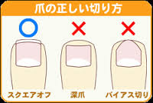 | ★爪を約3.0mm伸ばした場合、そこには340万個もの細 菌がいるという調査結果があります。 ★3.0mm以上伸びた爪のあなた! 340万個もの細菌がついた手で顔をお手入れしていては、顔中に菌を塗りつけているようなものです。 ★なかなか肌荒れが改善しない方は、爪の中に棲みつ いている化膿菌が原因ということがあります。 ★爪は約10日で1mm伸びます。まめに爪を切ることが 大切。 ★帰宅後、調理前、肌のお手入れ前には、ネイル用ブ ラシで爪の中をきれいに洗うようにしましょう。 ★しっかり手洗いの出来る方は清潔な方です。

スクエアーに１mm程度でカットします

 | ★短い爪の場合（例0.01ｇ）そこにいる細菌数は、10の３乗（千）個程度です。 それが3mm以上長い爪の場合（例0.1ｇ） 細菌数は、10の6乗（百万）個程度となります。 食品製造に従事する皆さんは、清潔な手指と適切な爪の長さに心がけてください。 (出典 西田 博先生の身近な食品衛生150訓より )

4 新型コロナウイルス情報
 |  | 新規感染者数 145週目 |  |  |  | コロナは既にWITHの時代、今年の冬が付き合い方の結論か

地域人口当たりの感染率
・ ヨーロッパ 2.5/7億人 =36%
・ 北米 1.0/6億人 =17%
・ アジア 1.6/45億人 = 4%
・ 中南米 0.8/4億人 =20%
・ アフリカ他 0.7/16億人 = 5%
一連の新型コロナウイルスの感染状況から 感染源はアジア・アフリカに風土的に存在したウイルスで、歴史的に抗原接触が希薄であったヨーロッパ・南北アメリカ大陸で急速に感染拡大したと推察された。
*評価に値する政府のコロナ対策 第5回目ブースター接種の予定を明確にすべき時期!!
*世界は感染第6波リバウンドもピークインしている 今週は毎日20万人が新規感染状態。
 | 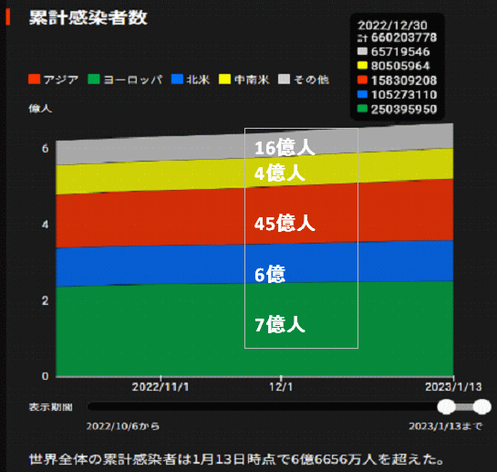
 |  | 今週の新型コロナ 新規感染者数 世界で139万人(対前週の増減 : 9万人減少)
 | 世界の新規感染者数: 139万人で感染持続 第六波には至っていない。 北半球は冬に向かいインフルエンザとの同時流行に警戒。
 | コロナ・ワクチン接種予定と内容 (元阿部首相と菅前首相の最大の功績)
 |  |  |  |  |  |  |  |  |  |  |  |  |  |  | >
世界の感染率は1.02% : 増減なし 65歳以上の高齢者に肺炎発症による重度化リスクが高い
)
 |  | Reported 2/5 7:21 (前週より139万人) 世界は感染 第五波は終息中、アジアでは一部拡大傾向
 |  | https://gisanddata.maps.arcgis.com/apps/opsdashboard/index.html#/bda7594740fd40299423467b48e9ecf6

世界の増加率が上昇
o BBX1・5
・ BQ1.1
 |  |  |  |  |  |  |  |  |  |  |  |  |  | 1,390,309
 |  |  | 現在の新型コロナウイルス感染者数 |  |  | 前週 | 患者数 | 対世界比% | 死者数 | 致死率 | 対前週増加率
 |  |  |  |  | Total | 670,225,807 | 671,616,116 | 100.0% | 6,844,022 | 1.02% | 100.2% | 前週からの増加数
 |  |  |  |  | 米国 | 102,280,952 | 102,590,201 | 15.3% | 1,111,495 | 1.1% | 100.3% |  | 1,390,309
 |  |  |  |  | カナダ | 4,561,494 | 4,570,310 | 0.7% | 50,704 | 1.1% | 100.2%
 |  |  |  |  | メキシコ | 7,358,593 | 7,381,305 | 1.1% | 332,393 | 4.5% | 100.3%
 |  |  |  |  | ブラジル | 36,791,267 | 36,866,283 | 5.5% | 697,353 | 1.9% | 100.2%
 |  |  |  | 感染制御地区 | ｱﾙｾﾞﾝﾁﾝ | 10,032,709 | 10,037,135 | 1.5% | 130,421 | 1.3% | 100.0%
 |  |  |  |  | チリ | 5,115,130 | 5,126,657 | 0.8% | 63,875 | 1.2% | 100.2%
 |  |  |  |  | 南アフリカ | 4,055,284 | 4,056,701 | 0.6% | 102,595 | 2.5% | 100.0%
 |  |  |  |  | トルコ | 17,042,722 | 17,042,722 | 2.5% | 101,492 | 0.6% | 100.0%
 |  |  |  |  | イラン | 7,564,046 | 7,564,663 | 1.1% | 144,756 | 1.9% | 100.0%
 |  |  |  |  | インド | 44,683,754 | 44,684,475 | 6.7% | 530,745 | 1.2% | 100.0%
 |  |  |  |  | パキスタン | 1,576,235 | 1,576,343 | 0.2% | 30,640 | 1.9% | 100.0%
 |  |  |  |  | ロシア | 21,622,390 | 21,677,861 | 3.2% | 387,279 | 1.8% | 100.3%
 |  |  |  |  | スペイン | 13,731,478 | 13,740,531 | 2.0% | 118,712 | 0.9% | 100.1%
 |  |  |  |  | フランス | 39,713,004 | 39,741,331 | 5.9% | 165,407 | 0.4% | 100.1%
 |  |  |  |  | ドイツ | 37,739,472 | 37,822,577 | 5.6% | 166,128 | 0.4% | 100.2%
 |  |  |  | 感染拡大地区 | 日本 | 32,441,774 | 32,734,388 | 4.9% | 69,297 | 0.2% | 100.9% | 日本は、世界第一位の増加率1月は増加月 0コロナ政策変更で中国の感染状況が一気に悪化
 |  |  |  |  | 中国 | 4,900,210 | 4,903,507 | 0.7% | 100,922 | 2.1% | 100.1%

世界の第5波 BBX1-5

第一波 第二波 第三波 第四波 第五波

 |  |  |  |  |  |  |  |  | 冬に向かい

 | 日本の感染症BCPステージ
 | フェイズ別 対策立案
 | 1. 地域的に発生していない段階
 | 2. 地域、顧客所在地に感染者が確認された段階
 | 3. 地域住民、同居者の参加団体に感染者が確認された段階 |  |  |  |  |  |  |  |  |  |  |  | 企業内に感染者が発見された場合の対応と手順が具体的に用意されていないとパニックになる。 準備が大勢。ステークホルダーへの告知も当然前提。
 | 4 職場で複数の濃厚接触者が判明した段階
 | 5. 3で複数もしくは感染が拡大する段階
 | 6. 従業員もしくはその家族に感染確認の段階
 | 7. 5で感染が収まらない段階
 | 7. パンデミック(大流行)宣言の段階

 | ・組織・連絡体制 ・社内、社外
 | 緊急連絡網 所轄保健所、公共機関との連帯
 | 現状リスクｺﾐﾆｭケーション、顧客への情報開示
 | ・予防体制 消毒材、マスク備品準備、就業前後の除菌 検温と報告
 | ・診療体制 もしもの場合の相談医療先の確保、連絡
 | ・就業体制の見直対策 感染者の発症時の業務継続対応
 | 病院、介護・老人施設への入室時の対応、営業車両の洗浄
 | ・長期間休業に対する対策 従業員のケア

 | フェイズ | 緊急連絡網 | 消毒材 | マスク | 検温 | 行動履歴整理 | 保健所 医療機関 | 顧客連絡 | 就業 体制 | 入館チェック | 従業員ケア | PCR検査確認
 |  |  |  |  | 37.5℃↑
 | 1 | 〇 |  |  |  |  |  |  |  | 〇
 | 2 | 〇 | 〇 | 〇 | 〇 |  |  |  | 〇* | 〇 |  |  | *テレワーク、隔日出勤
 | 3 | 〇 | 〇 | 〇 | 〇 |  |  |  | 〇 | 〇 | 〇
対策 | 4 | 〇 | 〇 | 〇 | 〇 | 〇 | 〇 | ★ | 〇 | 〇 | 〇 | 〇 | 無症状なら１週間経過と就業制限
 | 5 | 〇 | 〇 | 〇 | 〇 | 〇 | 〇 | 〇 | 〇 | 〇 | 〇 | 〇
 | 6 | 〇 | 〇 | 〇 | 〇 | 〇 | 〇 | 〇 | 〇 | 〇 | 〇 | 〇
 | 7 | 〇 | 〇 | 〇 | 〇 | 〇 | 〇 | 〇 | 〇 | 〇 | 〇 | 〇

 |  |  |  |  |  |  |  | ★PCR+

4 感染症統計
届出感染症 第三類 腸管出血性大腸菌 |  |  |  |  |  |  |  |  |  |  |  |  |  | 届出感染症 第三類 細菌性赤痢菌
全国 報告数推移 医療機関からの届出数 |  |  |  |  |  |  |  |  |  |  |  |  |  | 全国 報告数推移 届出患者数（人）
 | 1月 | 2月 | 3月 | 4月 | 5月 | 6月 | 7月 | 8月 | 9月 | 10月 | 11月 | 12月 | 合計 |  | 1月 | 2月 | 3月 | 4月 | 5月 | 6月 | 7月 | 8月 | 9月 | 10月 | 11月 | 12月 | 合計
12-21年月平均 | 68 | 56 | 64 | 102 | 185 | 405 | 615 | 875 | 565 | 364 | 207 | 135 | 3,640 | 12-21年月平均 | 8 | 9 | 14 | 7 | 10 | 9 | 8 | 12 | 10 | 20 | 12 | 12 | 131
 | 今週 |  |  |  |  |  |  |  |  |  |  |  |  |  | 今週
 | 34 |  |  |  |  |  |  |  |  |  |  |  |  |  | 1
2023年 | 77 |  |  |  |  |  |  |  |  |  |  |  |  | 2023年 | 1
2022年 | 81 | 39 | 72 | 89 | 258 | 416 | 554 | 568 | 578 | 337 | 169 | 168 | 3,329 | 2022年 | 0 | 5 | 4 | 1 | 1 | 1 | 1 | 1 | 0 | 0 | 0 | 2 | 16
2021年 | 81 | 48 | 71 | 128 | 171 | 350 | 569 | 553 | 458 | 306 | 220 | 229 | 3,184 | 2021年 | 1 | 2 | 1 | 0 | 0 | 0 | 1 | 1 | 0 | 1 | 0 | 0 | 7
2020年 | 112 | 85 | 60 | 97 | 95 | 305 | 544 | 449 | 475 | 505 | 219 | 98 | 3,044 | 2020年 | 16 | 1 | 19 | 3 | 13 | 1 | 2 | 2 | 0 | 24 | 4 | 2 | 87
2019年 | 84 | 100 | 77 | 80 | 236 | 438 | 631 | 752 | 523 | 427 | 253 | 136 | 3,737 | 2019年 | 7 | 7 | 13 | 3 | 8 | 11 | 5 | 11 | 9 | 9 | 20 | 37 | 140
2018年10月3日、山梨県内の宿坊を利用した2グループ42名が赤痢にかかりました。使用水や従事者からは赤痢菌が検出されておらず現在のところ感染源は不明です。
2018年 | 41 | 44 | 67 | 103 | 311 | 415 | 539 | 1,165 | 534 | 297 | 205 | 92 | 3,813 | 2018年 | 9 | 22 | 18 | 9 | 21 | 14 | 6 | 13 | 7 | 81 | 31 | 37 | 268
埼玉県と群馬県の総菜店で販売されたポテトサラダを食べた人が腸管出血性大腸菌O157に感染した、という集団食中毒に関するニュースが2017年8月21日以降、新聞やテレビで取り上げられました。
2017年 | 57 | 35 | 95 | 112 | 131 | 340 | 483 | 1339 | 614 | 349 | 236 | 68 | 3,859 | 2017年 | 19 | 12 | 8 | 12 | 7 | 15 | 16 | 12 | 16 | 6 | 12 | 6 | 141
2016年 | 68 | 42 | 44 | 75 | 135 | 448 | 507 | 808 | 795 | 313 | 246 | 143 | 3,624 | 2016年 | 9 | 16 | 12 | 6 | 7 | 14 | 9 | 14 | 9 | 9 | 8 | 7 | 120
2011年8月に外食チェーン店が原因とされた赤痢菌Shigella sonneiの広域集団感染事例が青森県、宮城県、山形県、福島県において発生した。本事例は、それとほぼ同時期に発生しておりその関連性が強く疑われた事例である。
※2023年 第4週（1/23～1/29） 現在 |  |  |  |  |  |  |  |  |  |  |  |  |  | ※2023年 第4週（1/23～1/29） 現在
*発行予定は2022年11月7日（月）です。 |  |  |  |  |  |  |  |  |  |  |  |  |  | *発行予定は2022年11月7日（月）です。
 | 腸管出血性大腸菌 |  | やや少ない |  |  |  |  |  |  |  |  |  |  |  | 赤痢 | 非常に少ない |  | コロナ渦
Ｈ２９／８月は非常に多かった

腸管出血性大腸菌
 | 2023年 | 2022年 | 2021年 | 2020年 | 2019年 | 2018年 | 2017年 | 2016年 | 2015年
 | 77 | 81 | 81 | 112 | 84 | 41 | 57 | 68
 |  | 39 | 48 | 85 | 100 | 44 | 35 | 42
 |  | 72 | 71 | 60 | 77 | 67 | 95 | 44
 |  | 89 | 128 | 97 | 80 | 103 | 112 | 75
 |  | 258 | 171 | 95 | 236 | 311 | 131 | 135
 |  | 416 | 350 | 305 | 438 | 415 | 340 | 448
 |  | 554 | 569 | 544 | 631 | 539 | 483 | 507
 |  | 568 | 553 | 449 | 752 | 1,165 | 1,339 | 808
 |  | 578 | 458 | 475 | 523 | 534 | 614 | 795
 |  | 337 | 306 | 505 | 427 | 297 | 349 | 313
 |  | 169 | 220 | 219 | 253 | 205 | 236 | 246
 |  | 168 | 229 | 98 | 136 | 92 | 68 | 143
細菌性赤痢菌
 | 2023年 | 2022年 | 2021年 | 2020年 | 2019年 | 2018年 | 2017年 | 2016年
 | 1 | 0 | 1 | 16 | 7 | 9 | 19 | 9
 |  | 5 | 2 | 1 | 7 | 22 | 12 | 16
 |  | 4 | 1 | 19 | 13 | 18 | 8 | 12
 |  | 1 | 0 | 3 | 3 | 9 | 12 | 6
 |  | 1 | 0 | 13 | 8 | 21 | 7 | 7
 |  | 1 | 0 | 1 | 11 | 14 | 15 | 14
 |  | 1 | 1 | 2 | 5 | 6 | 16 | 9
 |  | 1 | 1 | 2 | 11 | 13 | 12 | 14
 |  | 0 | 0 | 0 | 9 | 7 | 16 | 9
 |  | 0 | 1 | 24 | 9 | 81 | 6 | 9
 |  | 0 | 0 | 4 | 20 | 31 | 12 | 8
 |  | 2 | 0 | 2 | 37 | 37 | 6 | 7

 |  |  |  |  |  |  |  |  |  |  |  |  |  |  | 腸管系感染症は新型コロナウイルス予防の手洗い、手指消毒で
 |  |  |  |  |  |  |  |  |  |  |  |  |  |  | 圧倒的に感染防御できている

